ログイン
外部設計書 |  |  |  |  |  |  | チーム名 |  | ヴぁイオハザード
 |  |  |  |  |  |  | 画面名 |  | ログイン |  |  |  | 作成者 | 原田拓十 |  |  | 更新者
 |  |  |  |  |  |  | システム名 |  | ずぼら塾 |  |  |  | 作成日 | 2024-06-11 |  |  | 更新日
 |  |  |  |  |  |  | 備考

 | 画面設計
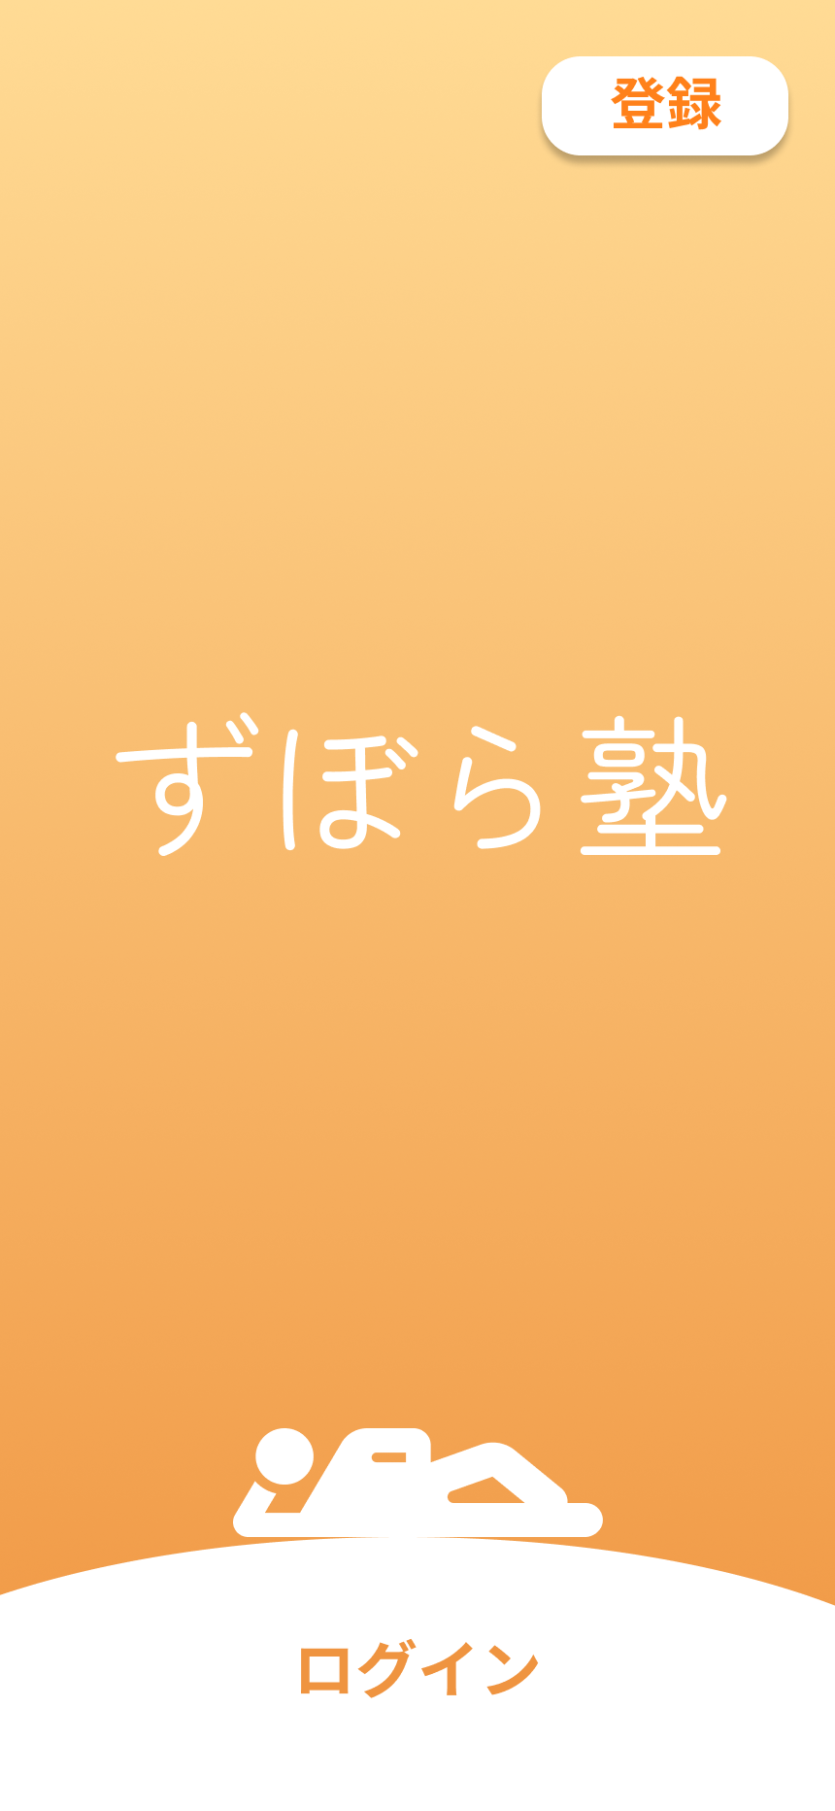
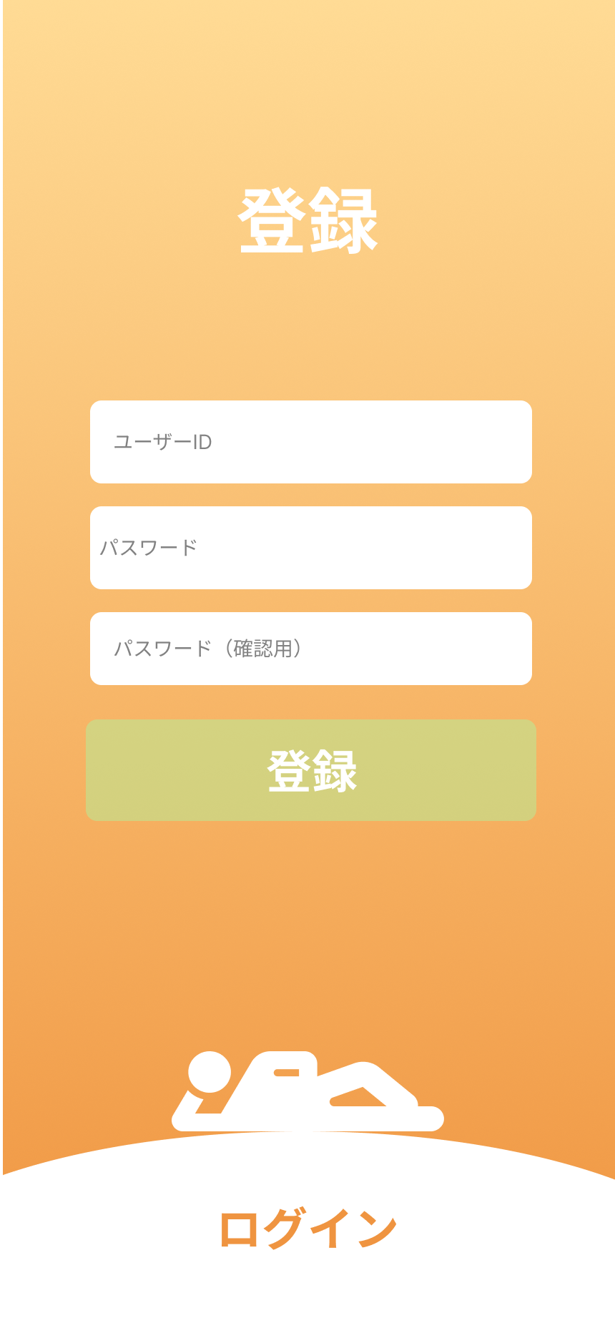
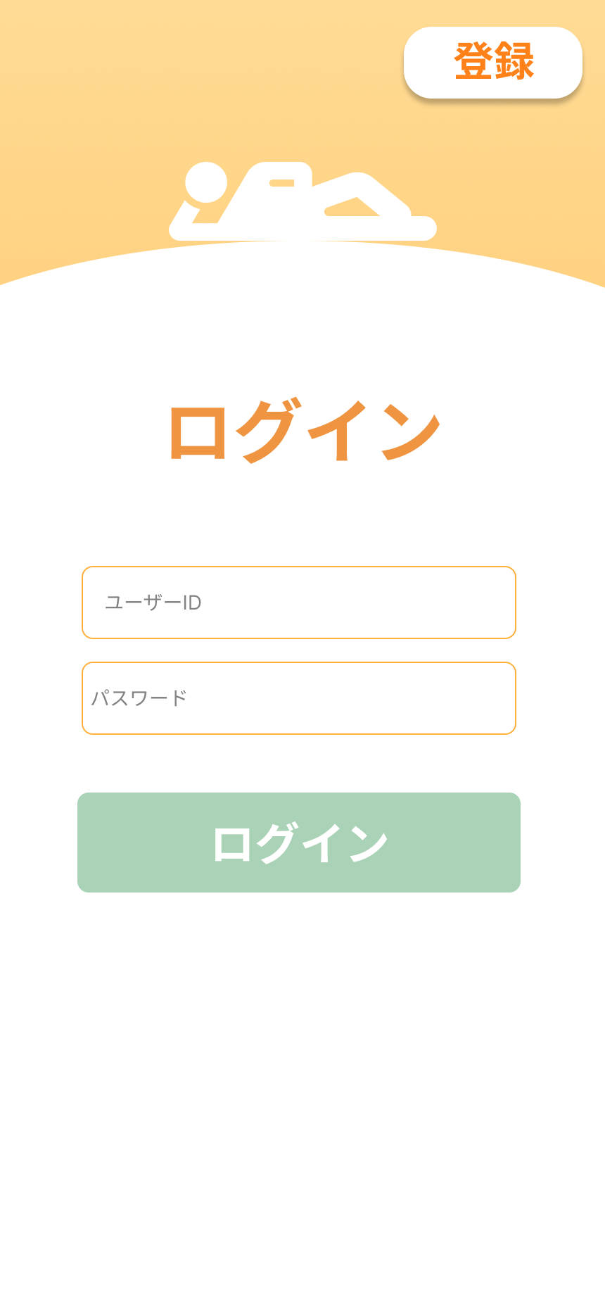

 | 機能設計

 |  | 1,ページロード
 |  |  | 本画面ではページロード時の処理は無し。
 |  |  | ログイン画面用jspを表示する。

 |  | 2.①登録ボタンクリック時
 |  |  | ①ボタン押下時、登録フォームを表示する。
 |  |  | ③ボタン押下時、登録処理を行う。
 |  |  | 登録時、以下のエラーチェックを行う。
 |  |  | 登録失敗時
 |  |  |  | 1.ユーザIDが入力されていない。
 |  |  |  |  | 「ユーザーIDを入力してください。」アラートを表示する。
 |  |  |  | 2.パスワードが入力されていない。
 |  |  |  |  | 「パスワードを入力してください。」アラートを表示する。
 |  |  |  | 3.パスワードと登録用パスワードが違う。
 |  |  |  |  | 「」アラートを表示する。
 |  |  |  | 4.すでにユーザーIDが登録されている場合。
 |  |  |  |  | 「」アラートを表示する。
 |  |  | 登録成功時
 |  |  |  | ユーザテーブルに登録後、ログイン画面に移動する。

 |  | 3.②ログインボタンクリック時
 |  |  | ②ボタン押下時、ドロワーメニューが出現し、ログインフォームを表示する。
 |  |  | ④ボタン押下時、ログイン処理を行う。
 |  |  | ログイン時、以下のエラーチェックを行う。
 |  |  |  | 1.ユーザIDが入力されていない。
 |  |  |  |  | 「ユーザーIDを入力してください。」アラートを表示する。
 |  |  |  | 2.パスワードが入力されていない。
 |  |  |  |  | 「パスワードを入力してください。」アラートを表示する。
 |  |  | エラーがない場合、ログインしユーザーステータス画面に遷移する。

 | 項目定義書

 | No |  | 物理名 |  |  | 論理名 |  | 画面型 |  | データ型(Java) | min | max | DBテーブル |  | DBカラム | 備考
 |  | 1 | Name |  |  | 登録 |  | button
 |  | 2 | Email |  |  | ログイン |  | button
 |  | 4 | Sign up |  |  | 登録ボタン |  | button
 |  | 5 | or Log in |  |  | ログインボタン |  | button
 |  | 6 |  |  |  | ユーザーID |  | input |  | String |  |  | users |  | user_id
 |  | 7 |  |  |  | パスワード |  | input |  | String |  |  | users |  | password
 |  | 8 |  |  |  | 確認用パスワード |  | input |  | String
 |  | 9
 |  | 10
 |  | 11

ユーザステータス
外部設計書 |  |  |  |  | チーム名 |  | ヴぁイオハザード
 |  |  |  |  | 画面名 |  | ユーザステータス |  |  |  |  |  | 作成者 | 原田拓十 |  |  | 更新者 | 原田拓十
 |  |  |  |  | システム名 |  | ずぼら塾 |  |  |  |  |  | 作成日 | 2024-06-11 |  |  | 更新日
 |  |  |  |  | 備考

 | 画面設計

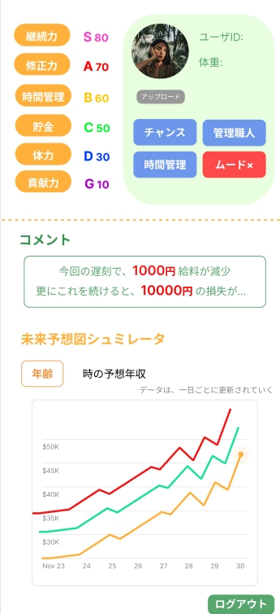

 | 機能設計
 |  | 1.ページロード
 |  |  | ユーザステータスjspを表示する。
 |  |  | ユーザテーブルから情報を取得し、ユーザIDと体重を表示する。
 |  |  | ユーザステータステーブルから情報を取得し、各ステータスを計算し表示する。
 |  |  | 結果テーブルから情報を取得する。

 |  | 2.①アップロードボタンクリック
 |  |  | アップロードボタンクリック時、userテーブルに選択した画像ファイルを挿入する。
 |  |  | 以下のエラーチェックを行う。
 |  |  | ファイルサイズが想定範囲内か。
 |  |  | 不正なファイル形式（.txtや.exeなど）ではないか。
 |  |  | エラーが発生しなかった場合、サーブレットを実行する。

 |  | 3.②年齢ボタンクリック
 |  |  | プルダウン年齢（設定値年齢～100まで）を選択した場合、jspで処理する。
 |  |  | その後、サーブレットを実行する。

 | 項目定義書

 | No |  | 物理名 | 論理名 |  | 画面型 |  | データ型(Java) | min |  | max |  | DBテーブル |  | DBカラム | 備考
 |  | 1 | status | ステータスデータ |  | div |  |  |  |  |  |  | status
 |  | 2 |  | 継続力 |  | div |  | String |  | 1 |  | 99 | status |  |  | 計算で表す
 |  | 3 |  | 修正力 |  | div |  | String |  | 1 |  | 99 | status |  |  | 計算
 |  | 4 |  | 時間管理 |  | div |  | String |  | 1 |  | 99 | status |  | time_ability | 時間
 |  | 5 |  | 貯金 |  | div |  | String |  | 1 |  | 99 | status |  | savings_ability | 予算力
 |  | 6 |  | 体力 |  | div |  | String |  | 1 |  | 99 | status |  | exercise_ability | 運動力
 |  | 7 |  | ユーザID |  | div |  | String |  |  |  |  | users |  | user_id
 |  | 8 |  | 体重 |  | div |  | double |  |  |  |  | users |  | weight
 |  | 9 |  | 特殊能力 |  | div |  | List<string>
 |  | 10 |  | ユーザ画像 |  | div |  |  |  |  |  |  | status |  | image
 |  | 11 |  | アップロードボタン |  | button
 |  | 12 |  | コメントエリア |  | div |  | String
 |  | 13 |  | 年齢プルダウン |  | button
 |  | 14 |  | グラフ |  | div |  |  |  |  |  |  |  |  |  | 縦：未来年収 横：設定年齢

運動逆算
外部設計書 |  |  |  |  | チーム名 |  | ヴぁイオハザード
 |  |  |  |  | 画面名 |  | 運動逆算 |  |  |  |  | 作成者 | 原田拓十 |  |  | 更新者
 |  |  |  |  | システム名 |  | ずぼら塾 |  |  |  |  | 作成日 | 2024-06-11 |  |  | 更新日
 |  |  |  |  | 備考

 | 画面設計
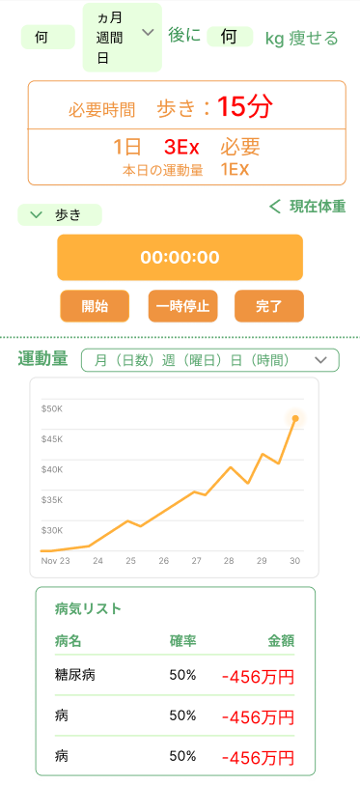

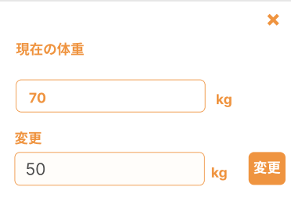

 | 機能設計
 |  | １.ページロード
 |  |  | 運動逆算jspを表示する。
 |  |  | ユーザテーブルから目標体重、体重を取得し、無い場合は空欄で表示する。
 |  |  | 運動量テーブルから情報を取得しグラフで表示する。
 |  |  | 運動量から病気にかかる確率を計算し格納してから病気リストを取得し表示する

 |  | 2.①何キロ を入力しenterを押す。
 |  |  | 以下のエラーチェックを実施する。
 |  |  | 数値でない場合、「正しい数値を入力してください」アラート表示。
 |  |  | 目標体重が現在の体重を上回った場合、「正しい数値を入力してください」アラート表示
 |  |  | 期間が入力されていない場合、何キロか入力されていない場合、どちらも入力されていない場合、「入力して下さい」アラート表示。
 |  |  | 日数の入力欄はenterを押しても反応しないようにする。

 |  | 3.②完了ボタンをクリックする。
 |  |  | 完了ボタンクリック時、jspを実行する。

 |  | 4.③運動量メニューを選択する。
 |  |  | 表示するエリアを変える。

 |  | 5.④現在の体重を入力する
 |  |  | 現在体重のボタンをクリック後、ポップで現在体重の設定画面を表示。
 |  |  | 数値でない場合、「正しい数値を入力してください」アラート表示。
 |  |  | エラーがなければ、現在体重を入力して、変更ボタンを押す。

 | 項目定義書

 | No |  | 物理名 | 論理名 |  | 画面型 |  | データ型(Java) | min |  | max | DBテーブル |  | DBカラム | 備考
 |  | 1 |  | 時間キーワード |  | input |  | int
 |  | 2 |  | 月週ボタン |  | button |  |  |  |  |  | users |  | exercise_unit
 |  | 3 |  | 必要運動量 |  | div |  | int |  | 0 |  |  |  |  | 計算
 |  | 4 |  | 運動別時間 |  | div |  | int |  | 0 |  |  |  |  | 計算
 |  | 5 |  | 当日運動量 |  | div |  | int |  | 0 |  |  |  |  | 計算
 |  | 6 |  | 運動プルダウン |  | button
 |  | 7 |  | タイマー |  | div |  | int |  |  |  |  |  |  | 合計を裏で足していく
 |  | 8 |  | 開始ボタン |  | button
 |  | 9 |  | 一時停止ボタン |  | button
 |  | 10 |  | 完了ボタン |  | button
 |  | 11 |  | グラフメニュー |  | button
 |  | 12 |  | グラフ |  | div |  |  |  |  |  |  |  |  | 縦：運動量横：過去日
 |  | 13 |  | 現在体重 |  | input |  | int |  |  |  | users |  | weight
 |  | 14 |  | 病気リスト |  | div |  | List<病気> |  |  |  |  |  |  | 確率計算はサーブレット

時間逆算
外部設計書 |  |  |  |  | チーム名 |  | ヴぁイオハザード
 |  |  |  |  | 画面名 |  | 時間逆算 |  |  |  |  |  | 作成者 | 松田七星 |  |  | 更新者
 |  |  |  |  | システム名 |  | ずぼら塾 |  |  |  |  |  | 作成日 | 2024-06-12 |  |  | 更新日
 |  |  |  |  | 備考

 | 画面設計
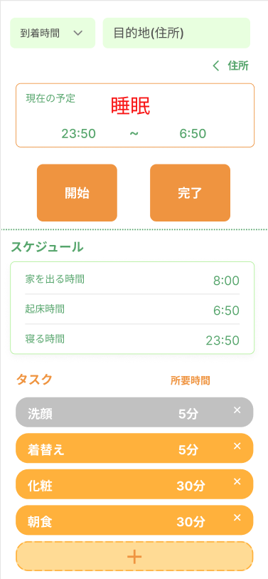
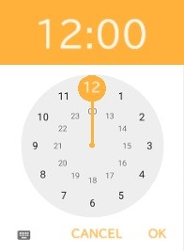

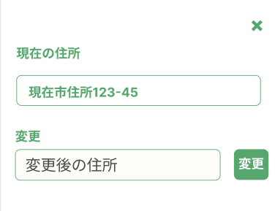

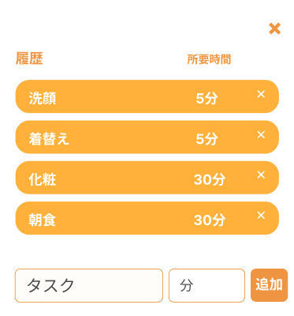

 | 機能設計
 |  | 1.ページロード

 |  |  | 時間逆算jspを表示する。
 |  |  | タスクテーブルからタスクを取得する。
 |  |  | ユーザーテーブルから住所を取得する。

 |  | 2.①到着時間・目的地・②住所 入力

 |  |  | ①到着時間入力時、時計型のタイムピッカーを表示する。
 |  |  | ②住所をクリック後、ポップアップを表示する。住所入力後、変更を押すことで現在住所を更新する。
 |  |  | 3項目入力後、エラーがあれば「正しい到着時間・目的地を入力してください」アラートを表示する。
 |  |  | エラーがなければ、⑤スケジュール「家を出る時間」「起床時間」「寝る時間」を表示する。
 |  |  | また、③現在の予定として、睡眠スケジュールを表示する。

 |  | 3.⑥タスク追加

 |  |  | タスク追加ボタンをクリック後、ポップアップで追加画面を表示する。
 |  |  | 今まで登録したことのあるタスクを一覧表示し、その下に新規タスク記入欄を表示する。
 |  |  | 一覧のタスクを押す、または新規タスク記入後ボタンをクリックすると、ポップアップが閉じる。同時に、タスク一覧に表示する。
 |  |  | また、新規タスク記入後ボタンをクリックした際、エラーがあれば「正しい所要時間を入力してください」アラートを表示する。
 |  |  | エラーがなければ、タスクテーブルに追加する。
 |  |  | タスク追加後、スケジュールを更新する。

 |  | 4.⑦タスク削除

 |  |  | タスク削除ボタンをクリック後、タスクの表示を消す。
 |  |  | タスク削除後、スケジュールを更新する。
 |  |  | タスクの時間終了後、タスクの色を灰色にする。

 |  | 5.④時間計測「開始」「終了」

 |  |  | 開始ボタンをクリックすると、計測が開始される。終了ボタンをクリックすると計測を終了する。
 |  |  | また、終了時に、実行結果テーブルにデータを送る。

 | 項目定義書

 | No |  | 物理名 | 論理名 |  | 画面型 |  | データ型(Java) | min |  | max |  | DBテーブル |  | DBカラム | 備考
 |  | 1 |  | 到着時間 |  | input |  | TIME
 |  | 2 |  | 目的地 |  | input |  | String |  | 0
 |  | 3 |  | 住所登録 |  | button
 |  | 4 |  | 現在住所 |  | input |  | String
 |  | 5 |  | 住所 |  | input |  | String
 |  | 6 |  | 住所変更 |  | button
 |  | 7 |  | 現在の予定 |  | div |  | String
 |  | 8 |  | 予定開始時刻 |  | div |  | TIME |  | 0:00:00 |  | 23:59:00
 |  | 9 |  | 予定終了時刻 |  | div |  | TIME |  | 0:00:00 |  | 23:59:00
 |  | 10 |  | 開始 |  | button
 |  | 11 |  | 完了 |  | button
 |  | 12 |  | タスク |  | div |  | List<タスク> |  | 0 |  | 99
 |  | 13 |  | タスク削除 |  | button
 |  | 14 |  | タスク追加 |  | button
 |  | 15 |  | タスク名 |  | input |  | String
 |  | 16 |  | 所要時間 |  | input |  | int |  | 0 |  | 999
 |  | 17 |  | タスク登録 |  | button

予算逆算
外部設計書 |  |  |  |  | チーム名 |  | ヴぁイオハザード
 |  |  |  |  | 画面名 |  | 予算逆算 |  |  |  | 作成者 | 佐藤 |  |  | 更新者
 |  |  |  |  | システム名 |  | ずぼら塾 |  |  |  | 作成日 | 2024-06-12 |  |  | 更新日
 |  |  |  |  | 備考

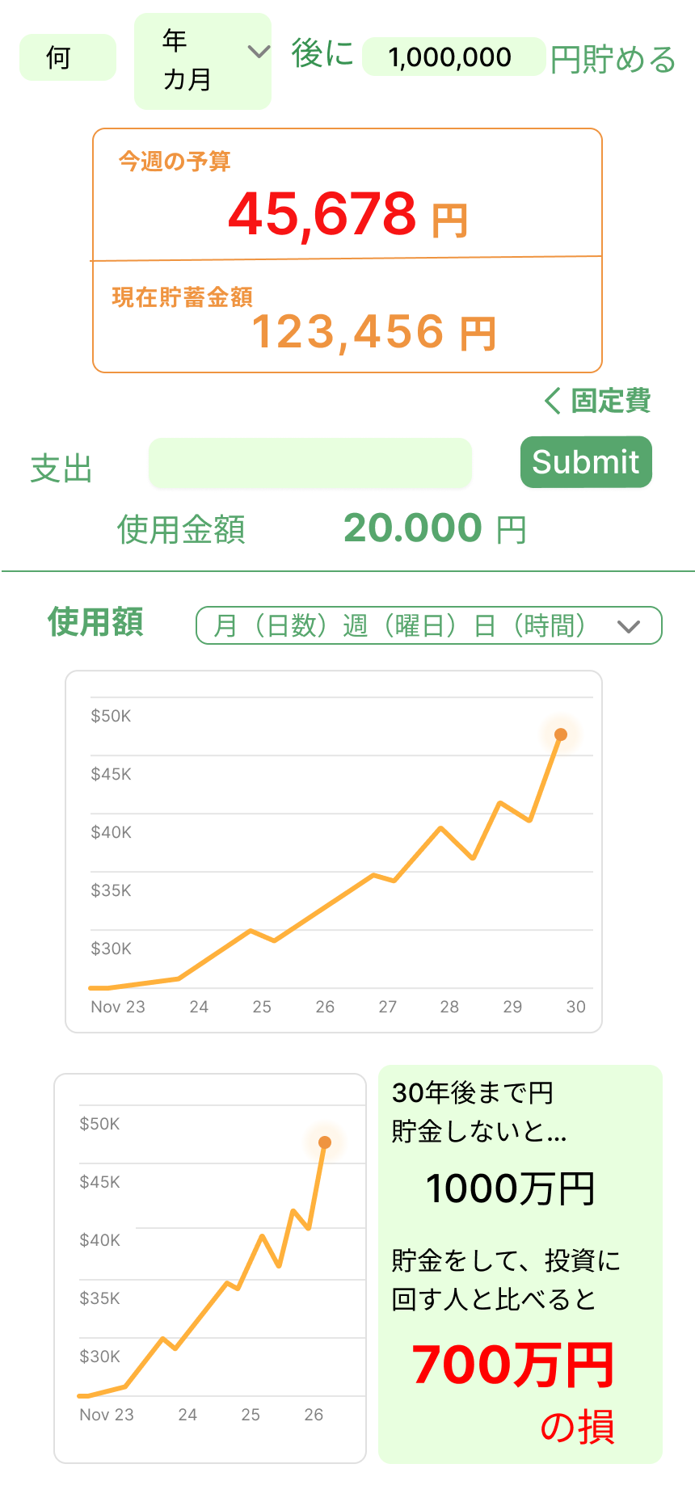
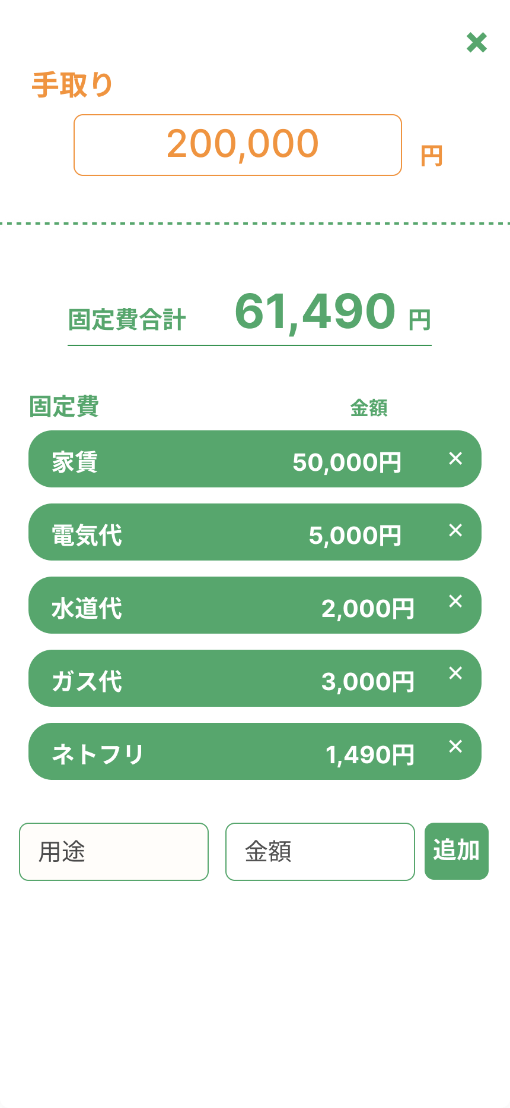
 | 画面設計

 | 機能設計
 |  | 1.ページロード
 |  |  | 予算逆算jspを表示する。
 |  |  | ユーザーテーブルとコストテーブルを参照し、内部で計算され、今週の予算と使用金額を表示する。
 |  |  | また、週ごとの使用額を基にしたグラフを表示する。

 |  | 2.①目標金額と期間、現在の貯蓄額を表示
 |  |  | 目標金額と期間をユーザーが入力し、その目標金額と期間、そして、現在の貯蓄額を表示する。
 |  |  | これらの欄に数字以外を入力した場合、アラートで「数字を入力してください」と表示する。
 |  |  | 現在の貯蓄額は固定で強制的にひかれている額（コストテーブルを参照）に加えて、週終わりの予算の残高によっても変動する。

 |  | 3.②支出の入力に伴い③今週の予算を減少し、④使用金額を増加させる。
 |  |  | ③支出の欄に、ユーザーが使った金額をその都度入力しSubmitボタンを押す。
 |  |  | 欄に数字以外を入力した場合、アラートで「数字を入力してください」と表示する。
 |  |  | ③Submitボタンを押すことで、今週の予算に反映され金額が減少する。また、④使用金額にも反映され金額が増加する。

 |  | 4．⑤詳細をクリック
 |  |  | ⑤固定費や手取りが詳細に見えるポップアップが開かれる。
 |  |  | このポップアップで、手取りや固定費の確認、編集をすることができる。

 |  | 5.⑥使用金額グラフの表示
 |  |  | 使用金額によって、折れ線グラフが変化される。
 |  |  | 横軸は日数、縦軸は金額となっている。
 |  |  | また、グラフの表記のされ方も、月（日数）、週（曜日）、日（時間）で変更することができる。

 |  | 6.⑦投資した場合のシュミレートを表したグラフとしなかった場合の損失の表記
 |  |  | グラフは、eMAXIS Slim 全世界株（オールカントリー）を基に作られている。
 |  |  | 横軸は年、縦軸は金額になっている。
 |  |  | グラフの右部には、投資しなかった場合の損失額を表記する。
 |  |  | 損失額は投資額（貯蓄額）によって変動する。

 | 項目定義書

 | No |  | 物理名 | 論理名 |  | 画面型 |  | データ型(Java) | min | max | DBテーブル |  | DBカラム | 備考
 |  | 1 |  | 目標金額記入欄 |  | input |  | int |  |  | users |  | 目標貯金額
 |  | 2 |  | 期間 |  | div |  | String |  |  | users |  | 貯蓄目標期間
 |  | 3 |  | 予算 |  | div |  | int |  |  |  |  |  | 計算で出されるもののため、データベース不要？
 |  | 4 |  | 現在の貯蓄額 |  | div |  | int |  |  |  |  |  | 計算で出されるもののため、データベース不要？
 |  | 5 |  | 支出記入欄 |  | input |  | String |  |  | costs
 |  |  |  | Submitボタン |  | button
 |  | 6 |  | 使用金額 |  | div |  | String
 |  | 7 |  | 手取り記入欄 |  | input |  | int |  |  | users |  | 手取り
 |  |  |  | 固定費合計 |  | div |  | String |  |  | costs
 |  |  |  | 個別固定費 |  | div |  | String |  |  | costs |  | 固定費
 |  |  |  | 新固定費追加 |  | input |  | String |  |  | costs |  | 固定費名/固定費
 |  |  |  | 追加ボタン |  | button

